UI-手机当期共读介绍页面
宇信共读第三期:
--xxxx(本期的共读口号)
--xxx(本期共读的发起人)

报名周期：2017/09/01-2017/09/10
共读周期：2017/09/11-2017/10/10
共读说明：看页面布局，制定要限制的字数
共读情况：已报名N人
负责人：
UI计划周期

本期书单

书的缩略图
此处可以根据页面来决定放一些与图书介绍有关的其他信息，比如字数，章节数，出版社、初版日期等，具体可以结合某些买书的网站来放信息。
注：每期最多支持三本书。所以此页面要设计出三张图来。

书名

作者

类型：文字

。。。
表示有多页，可以滚屏

报名按钮

当期共读
共读计划
我的共读
我的签到

UI-手机共读历史页面
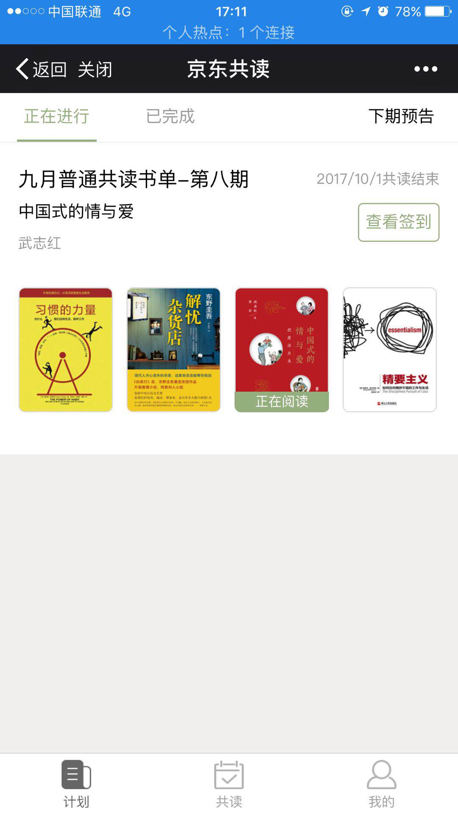
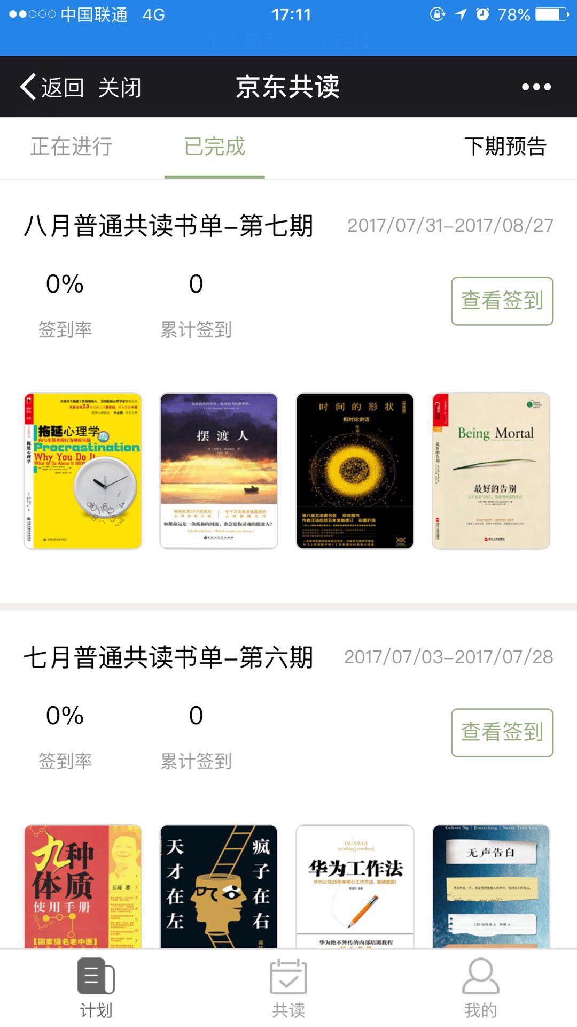
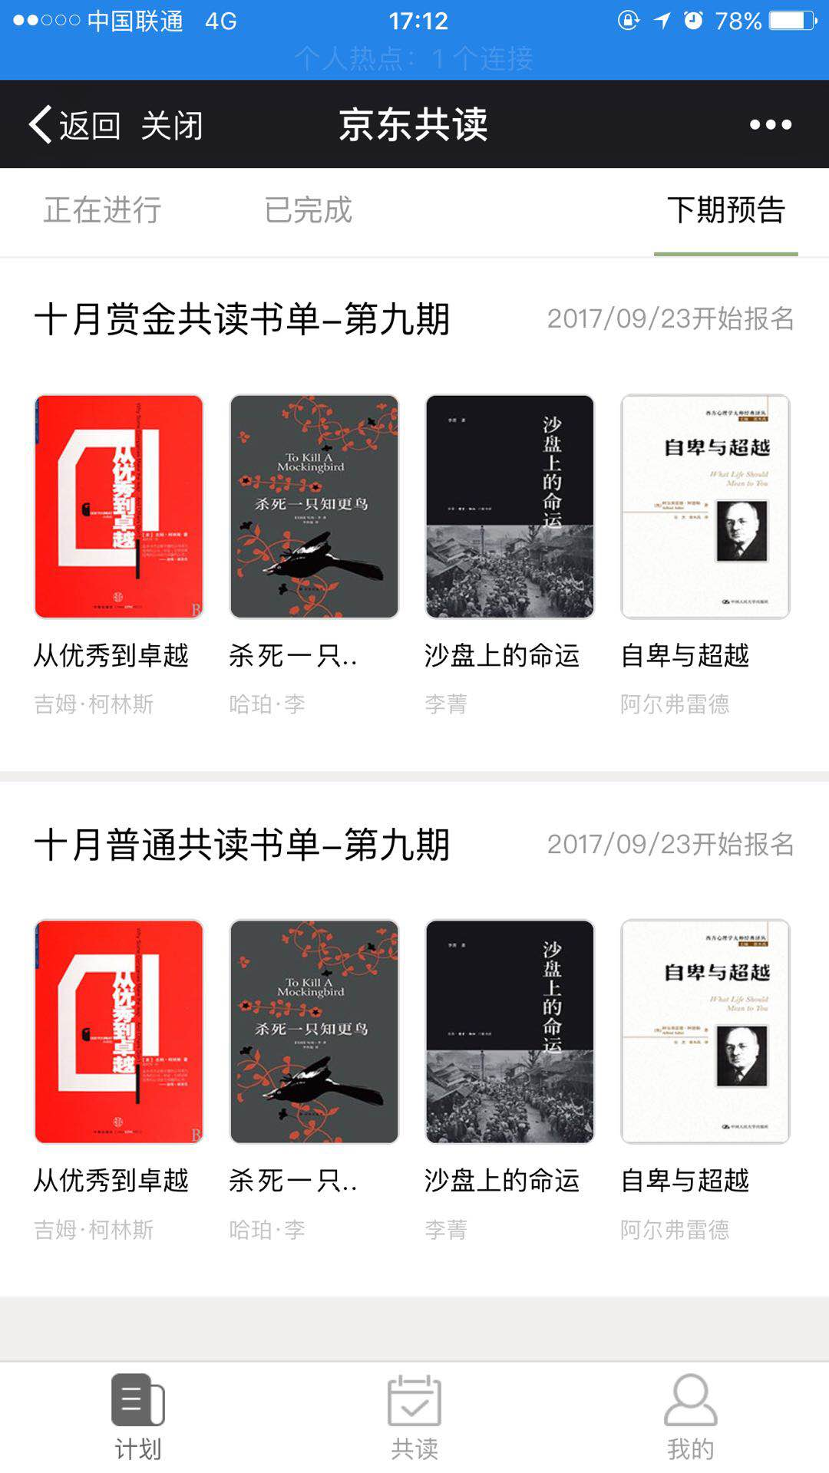
注：上面有三个页签，点击三个页签显示三种状态的信息
正在进行
已完成
下期共读

第N期:
参考京东共读

负责人：
UI计划周期
当期共读
共读计划
我的共读
我的签到

UI-手机共读页面
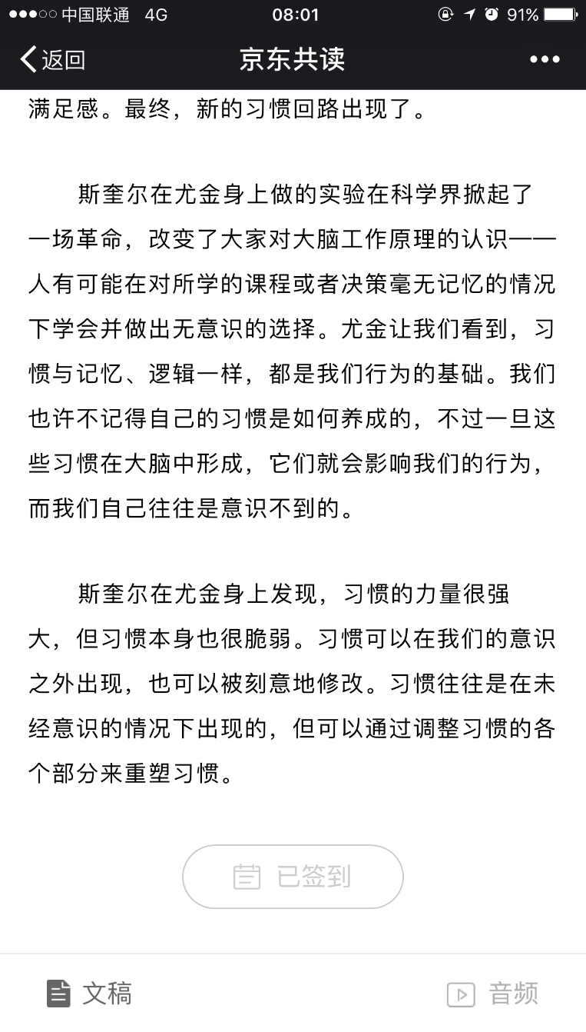
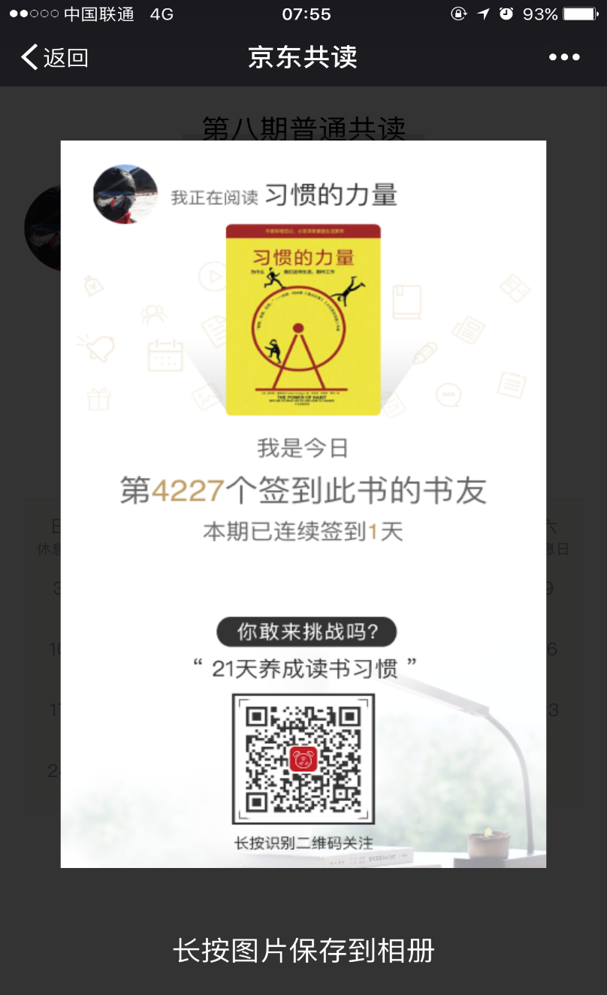
不见得所有的共读都有音频

文章音频播放

文章标题

文章内容
负责人：
UI计划周期

注：点击签到按钮，弹出如下图的页面。
下方的二维码放”宇信大学”的二维码，相当于此处给宇信大学做广告了。

签到按钮/已签到

当期共读
共读计划
我的共读
我的签到

UI-手机签到展示页面
签到展示页面
参考京东的签到展示页面 | 展示要素： | 期数标题
 |  | 头像
 |  | 姓名
 |  | 当前级别
 |  | 累计签到次数 | 负责人：
 |  | 签到率 | UI计划周期
 |  | 当前月的签到明细（通过日历展示）（能区分出来具体签到的情况，一天签到两次)
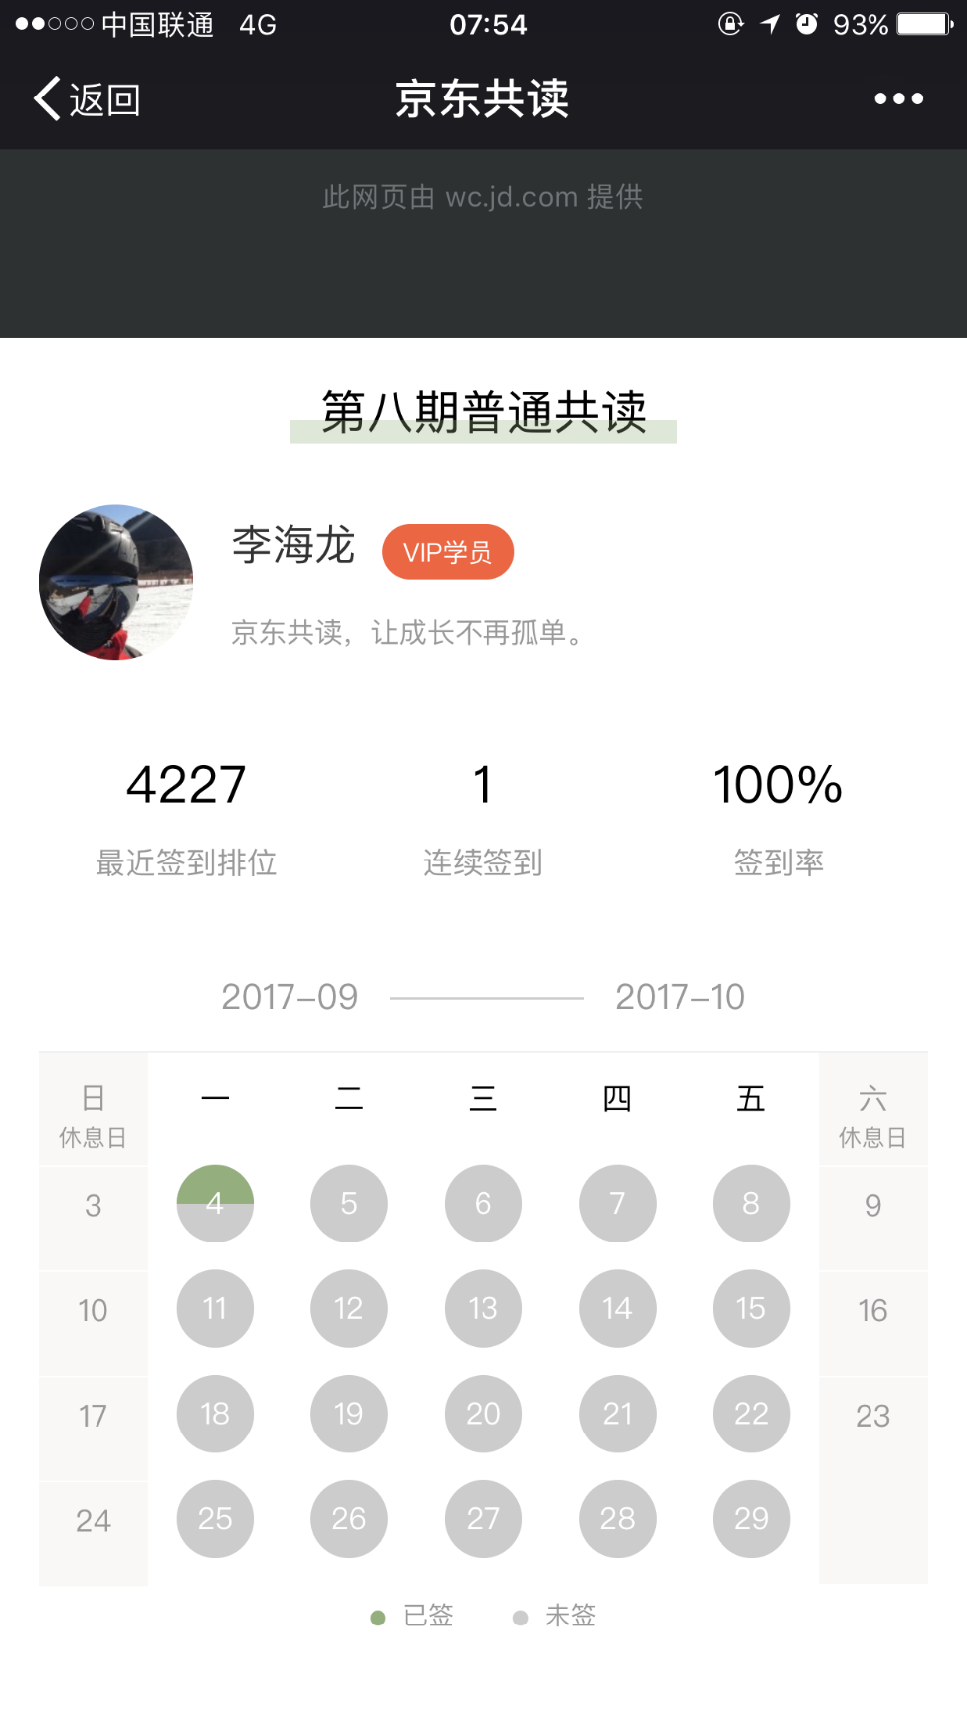

当期共读
共读计划
我的共读
我的签到

UI-Web端统计分析功能
按照某一期共读展示的UI分析页面
左侧菜单树 | 页面顶部的设计
 | 共读名称： | 下拉列表 | 查询
报名情况
20170901 | 20 | 20
20170902 | 30 | 30
20170903 | 50 | 50
20170904 | 60 | 60
签到统计
20170901 | 20 | 20
20170902 | 30 | 30
20170903 | 50 | 50
20170904 | 60 | 60
 |  |  |  | 负责人：
 |  |  |  | UI计划周期

图书签到统计
致加西亚的信 | 80
金字塔原理 | 90
腾讯传 | 100
个人签到区间统计
90%-100% | 60
89%-80% | 50
79%-70% | 40
<70% | 30

